Hoja1
Tareas a Realizar
■ En Opera (o cualquier browser sin VPN) debemos consultar nuestra dirección IP pública y anotar.
190.1.214.122

■ En Opera con VPN activada debemos consultar nuestra ip y consultar su geolocalización (podemos hacerlo desde la página cual es mi IP) y anotar.
77.111.246.40
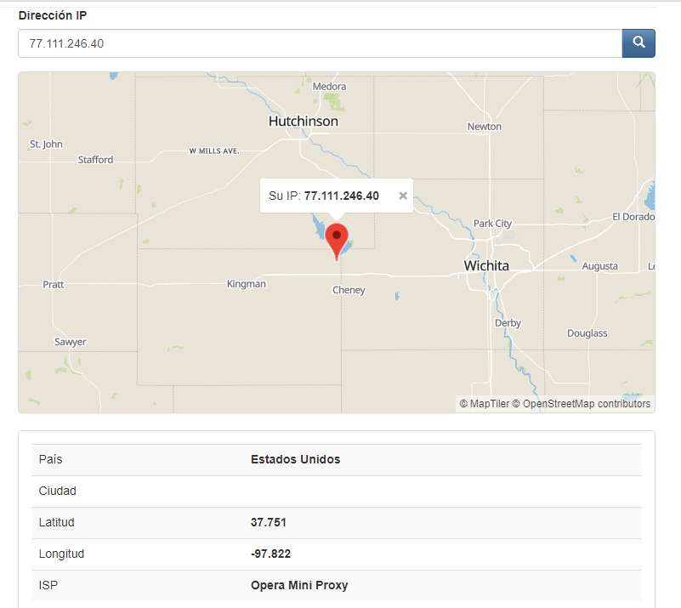

■ Con Tor y su red activada, debemos consultar nuestra ip y consultar la localización de la misma.
185,220,100,252

Preguntas Realizar en mesa
■ ¿Las ip públicas son las mismas? ¿por qué?
No son las mismas. Porque se re direcciona a otros servidores y la IP depende de eso

■ Sin utilizar la VPN puedes ver el siguiente video? Ahora activala e intenta verlo, ¿que es lo que sucedió?¿Por qué?
Sin VPN no se puede ver el video. Con la VPN activa si se puede. Porque el video está publicado para verse en una zona geográfica determinada.

■ Utilizando Tor ¿pudimos localizar la IP ?
No se puede localizar. Esto es por la característica del anonimato

Speed Test

 | Velocidad subida (Mbps) | Velocidad bajada (Mbps) | Ping (ms)
Opera sin VPN | 45.21 | 48.85 | 8
Opera con VPN | 1.29 | 1.53 | 382
Tor | 7.8 | 13.31 | 420

■ ¿Las velocidades en los test son diferentes? ¿Por qué crees que sucede esto?
Si son diferentes.
Con VPN puede suceder que el servidor esté muy lejos o muy sobrecargado, por lo que puede haber problemas de velocidad.
Con Tor es por el tema del cifrado y que pasa por varios servidores que cifran y descifran.

■ ¿Que significa el valor del ping?
El ping es el tiempo exacto que demora un paquete de datos en ser enviado de un dispositivo a otro, se mide en milisegundos.

■ El valor del ping, ¿varia entre las diferentes opciones? ¿Por qué?
Si, por el tema del paso entre servidores y el cifrado, hace más lenta la navegación y respuesta.

